Лист1
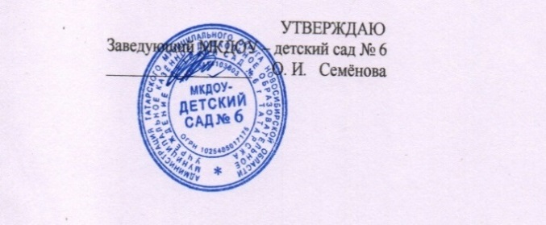

 | МКДОУ - детский сад № 6 |  |  | с 1,5 до 3 лет |  |  | День | 05.03.2026 г. |  | МКДОУ - детский сад № 6 |  |  | с 3 лет до 7 лет |  |  | День | 05.03.2026 г.

Прием пищи | Раздел | № рец. | Блюдо | Выход, г | Калорийность | Белки | Жиры | Углеводы | Прием пищи | Раздел | № рец. | блюдо | выход, г. | Калорийность | белки | жиры | углеводы
Завтрак | гор.блюдо | 19к | Суп молочный рисовый | 150 | 100.5 | 4.01 | 3.4 | 13.41 | Завтрак | гор.блюдо | 19к | Суп молочный рисовый | 180 | 134,2 | 5.52 | 5.26 | 16.5
 | гор.напиток | 23гн | Кофейный напиток с молоком | 150 | 114.8 | 2.8 | 3.2 | 17.6 |  | гор.напиток | 23гн | Кофейный напиток с молоком | 180 | 132 | 4.2 | 4.8 | 19.2
 | хлеб | 19з | Гренка | 20/5 | 37.4 | 0.02 | 4.1 | 37.4 |  | хлеб | 19з | Гренка | 30/7 | 52.36 | 0.03 | 5.7 | 0.1
итого за завтрак |  |  |  | 325 | 252.70 ₽ | 6.83 | 10.7 | 68.41 | итого за завтрак |  |  |  | 437 | 184.36 | 9.75 | 15.76 | 35.80
Завтрак 2 |  |  | Сок фруктовый | 100 | 45 | 0.4 | 0.4 | 9.8 | Завтрак 2 |  |  | Сок фруктовый | 100 | 45,0 | 0,4 | 0.4 | 9.8
Обед | 1 горячее блюдо | 27с | Суп из овощей со сметаной | 150 | 94.1 | 3.5 | 4.3 | 10.2 | Обед | 1 горячее блюдо | 27с | Суп из овощей со сметаной | 180 | 125.5 | 4.5 | 5.8 | 13.6
 |  | 1г | Макароны отварные | 110 | 157.4 | 4.3 | 3.9 | 26.2 |  |  | 1г | Макароны отварные | 130 | 196.8 | 5.4 | 4.9 | 32.8
 | 2 горячее блюдо | 7м | Шницель из говядины в томатно -сметанном соусе | 50/10 | 194.9 | 11.7 | 11.1 | 12.2 |  | 2 горячее блюдо | 7м | Шницель из говядины в томатно- сметанном соусе | 70/20 | 239.2 | 14.4 | 13.7 | 14.7
 | 2хн | 2хн | Компот из смеси сухофруктов | 150 | 50.2 | 0.7 | 0 | 11.8 |  | 3 блюдо | 2хн | Компот из смеси сухофруктов | 180 | 66.9 | 1 | 0.1 | 15.7
итого за | обед |  |  | 500 | 496.6 | 20.2 | 19.3 | 60.4 | итого за | обед |  |  | 645 | 628.40 | 25.30 | 24.50 | 76.80
Уплотненный полдник | гор. блюдо | 24г | Рагу из овощей | 110 | 146.2 | 9.5 | 6.8 | 7.6 | Уплотненный полдник | гор. блюдо | 24г | Рагу из овощей | 130 | 195.3 | 12.6 | 9 | 10.1
 |  | 10в | Булочка ванильная | 60 | 186 | 4.90 | 4.15 | 32.5 |  |  | 10в | Булочка ванильная | 60 | 186 | 4.9 | 4.15 | 32.5
 | гор. напиток | 2гн | Чай с сахаром | 150 | 19.6 | 0.1 | 0 | 4.8 |  | гор. напиток | 2 гн | Чай с сахаром | 180 | 26,8 | 0.2 | 0 | 6.5
итого за полдник |  |  |  | 320 | 351.8 | 14.5 | 10.95 | 44.9 | итого за полдник |  |  |  | 370 | 381.3 | 17.7 | 13.15 | 49.1
 | хлеб |  | Ржаной | 40 | 72.4 | 2.64 | 0.48 | 13.38 |  | хлеб |  | Ржаной | 50 | 90 | 3.3 | 0.6 | 17.1
 | хлеб |  | Пшеничный | 60 | 157.2 | 5.39 | 2.1 | 34.9 |  | хлеб |  | Пшеничный | 80 | 209.6 | 7.7 | 3 | 49.8
Всего за день |  |  |  |  | 1,375.70 | 49.96 | 43.93 | 231.79 | Всего за день |  |  |  |  | 1538.66 | 64.15 | 57.41 | 238.40
Стоимость дня: 238,83 |  |  |  |  |  |  |  |  | Стоимость дня: 245,12
Калькулятор: Дурнова О.В. |  |  |  |  |  |  |  |  | Калькулятор: Дурнова О.В.

